ejercicio 1
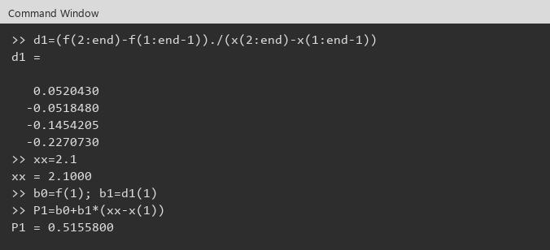
Ejemplo

 |  | Diferencias 0 |  | Diferencias 1 |  | Diferencias 2 |  | Diferencias 3 |  | Diferencias 4
k | xk | f[xk]= | f(xk) | f[xk,xk+1] |  | f[xk,xk+1,xk+2] |  | f[xk,...,xk+3] |  | f[x0,...,x4]
0 | 2.0 | f[x0] | 0.510376 | f[x0,x1] | 0.052043 | f[x0,x1,x2] | -0.259727 | f[x0,x1,x2,x3] | 0.042994 | f[x0,x1,x2,x3,x4] | 0.008341
1 | 2.2 | f[x1] | 0.520784 | f[x1,x2] | -0.051848 | f[x1,x2,x3] | -0.233931 | f[x1,x2,x3,x4] | 0.049667
2 | 2.4 | f[x2] | 0.510415 | f[x2,x3] | -0.145420 | f[x2,x3,x4] | -0.204131
3 | 2.6 | f[x3] | 0.481331 | f[x3,x4] | -0.227073
4 | 2.8 | f[x4] | 0.435916

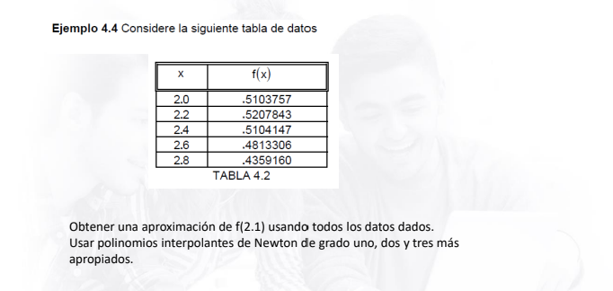
x= | 2.1

b0 = f[x0] | 0.510376
b1 = f[x0,x1] | 0.052043
b2 = f[x0,x1,x2] | -0.259727
b3 = f[x0,x1,x2,x3] | 0.042994

Nodos mas apropiados: 2.1 esta cerca de x0=2.0 -> progresiva
Grado 1: x0=2.0 y x1=2.2
P1(2.1)= | 0.51558
Grado 2: 2.0, 2.2, 2.4
P2(2.1)= | 0.5181773
Grado 3: 2.0, 2.2, 2.4, 2.6
P3(2.1)= | 0.5183063

La ultima de cada columna no se agrupa: no tiene con quien.

Evidencias Octave
x , f
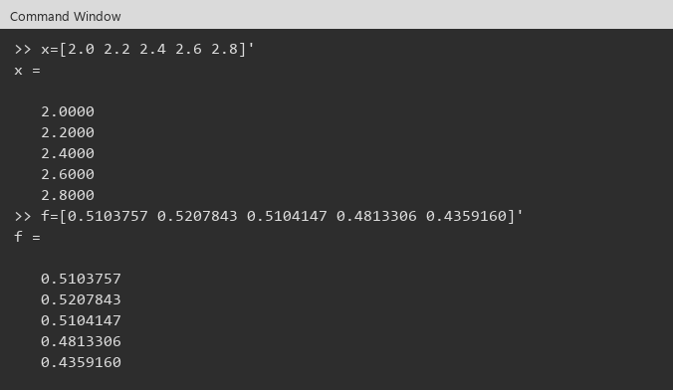

d1 , P1

ejercicio4.2
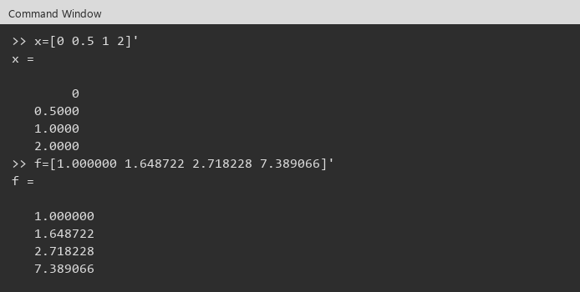
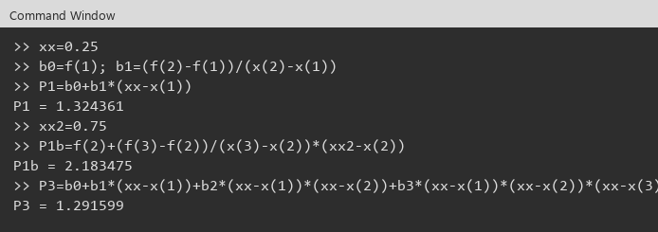
f(x)=e^x

Nodos
k | xk | f[xk]= | f(xk)
0 | 0.0 | f[x0] | 1.000000
1 | 0.5 | f[x1] | 1.648722
2 | 1.0 | f[x2] | 2.718228
3 | 2.0 | f[x3] | 7.389066

Diferencias divididas
 |  | Diferencias 0 |  | Diferencias 1 |  | Diferencias 2 |  | Diferencias 3
k | xk | f[xk]= | f(xk) | f[xk,xk+1] |  | f[xk,xk+1,xk+2] |  | f[x0,...,x3]
0 | 0.0 | f[x0] | 1.000000 | f[x0,x1] | 1.297444 | f[x0,x1,x2] | 0.841568 | f[x0,x1,x2,x3] | 0.423158
1 | 0.5 | f[x1] | 1.648722 | f[x1,x2] | 2.139012 | f[x1,x2,x3] | 1.687884
2 | 1.0 | f[x2] | 2.718228 | f[x2,x3] | 4.670838
3 | 2.0 | f[x3] | 7.389066

a) f(0.25) lineal, x0=0 y x1=0.5
x= | 0.25
P1(0.25)= | 1.324361

b) f(0.75) lineal, x0=0.5 y x1=1.0
x= | 0.75
P1(0.75)= | 2.183475

c) grado <=2 con x0=0, x1=1.0, x2=2.0
x0 | 0.0 | y0 | 1.000000
x1 | 1.0 | y1 | 2.718228
x2 | 2.0 | y2 | 7.389066
b0= | 1.000000
b1= | 1.718228
b2= | 1.476305
P2(0.25)= | 1.152750
P2(0.75)= | 2.011864

d) Cual es mejor?
Mejor: las lineales a) y b). Los nodos 0 y 0.5 rodean a 0.25, y 0.5 y 1 rodean a 0.75. En c) se usan 0, 1 y 2 (intervalo mas ancho y se salta x=0.5), por eso P2 queda mas lejos.

e) Newton grado <=3, todos los datos, f(0.25)
0.25 cerca de x0=0 -> progresiva
b0= | 1.000000
b1= | 1.297444
b2= | 0.841568
b3= | 0.423158
P3(0.25)= | 1.291599

Evidencia

ejercicio4.3
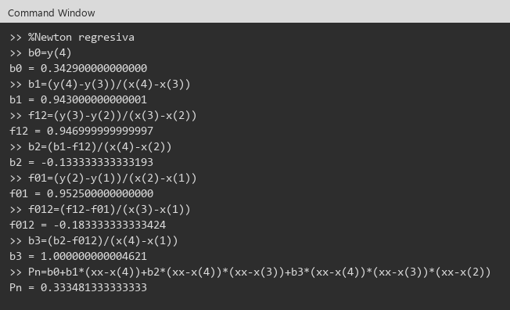
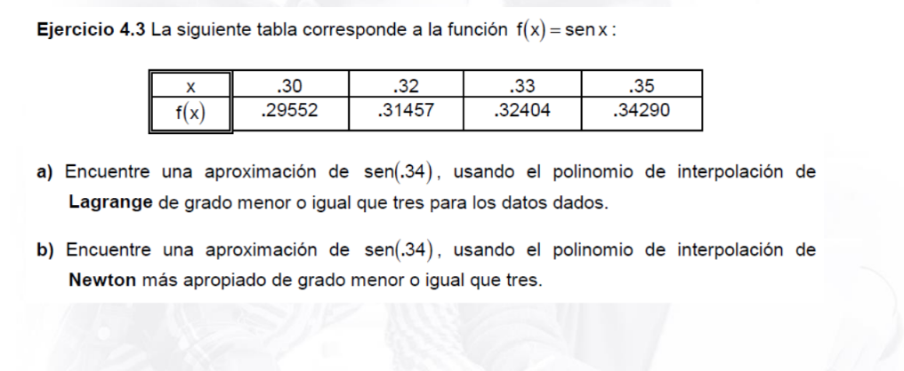

a) Lagrange de grado 3 con los datos dados
x= | 0.34

Nodos
k | xk | f(xk)
0 | 0.30 | 0.29552
1 | 0.32 | 0.31457
2 | 0.33 | 0.32404
3 | 0.35 | 0.34290

L0 | 0.066667
L1 | -0.666667
L2 | 1.333333
L3 | 0.266667
suma L | 1.000000

P3(0.34)= | 0.333481

b) Newton mas apropiado de grado <= 3
0.34 esta mas cerca de 0.35 que de 0.30. Regresiva.
x= | 0.34

Diferencias divididas
 |  | Diferencias 0 |  | Diferencias 1 |  | Diferencias 2 |  | Diferencias 3
k | xk | f[xk]= | f(xk) | f[xk,xk+1] |  | f[xk,xk+1,xk+2] |  | f[x0,...,x3]
0 | 0.30 | f[x0] | 0.29552 | f[x0,x1] | 0.952500 | f[x0,x1,x2] | -0.183333 | f[x0,x1,x2,x3] | 1.000000
1 | 0.32 | f[x1] | 0.31457 | f[x1,x2] | 0.947000 | f[x1,x2,x3] | -0.133333
2 | 0.33 | f[x2] | 0.32404 | f[x2,x3] | 0.943000
3 | 0.35 | f[x3] | 0.34290

Regresiva: pesa f[x3] y las diferencias que terminan en x3.
b0 | 0.342900
b1 | 0.943000
b2 | -0.133333
b3 | 1.000000

P3(0.34)= | 0.333481 | P(x)=f[x3]+f[x2,x3](x-x3)+f[x1,x2,x3](x-x3)(x-x2)+f[x0,x1,x2,x3](x-x3)(x-x2)(x-x1)
Lagrange y Newton dan el mismo valor: pasan por los cuatro nodos.

Evidencias Octave
Lagrange
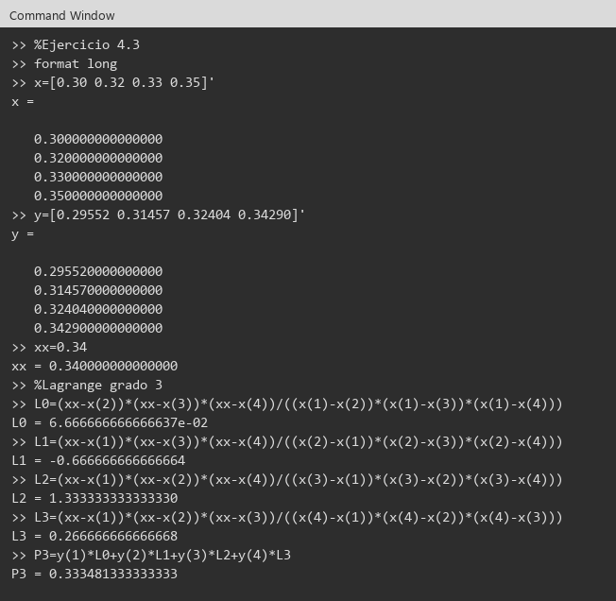

Newton

